Sheet1
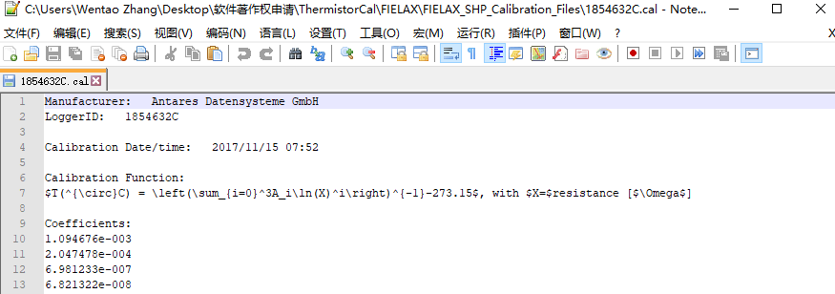
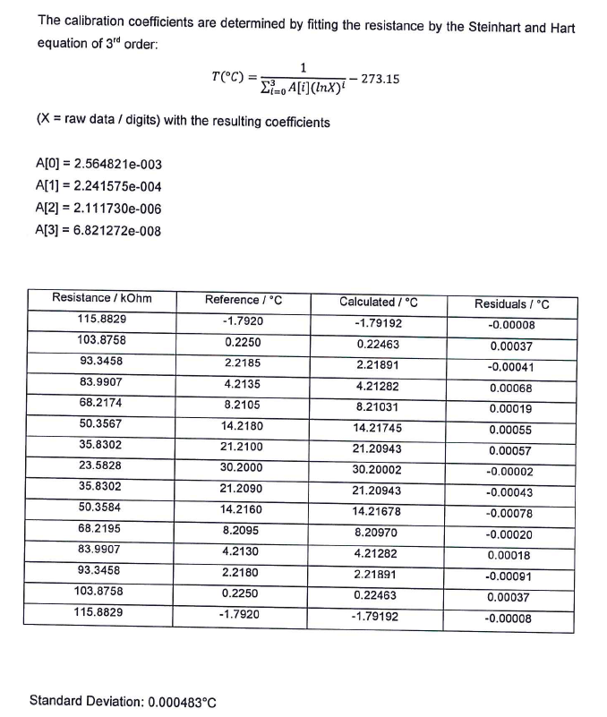
 | *.pdf |  |  |  | ThermistorCal-V1.0 | TherCal.exe |  |  | MTLCalibrationTool.exe |  | ThermistorCal-V1.0 | TempByCal.exe
 |  | *.cal |  |  | Steinhart and Hart(1968) |  | Hoge(1988) |  | *.cal |  | Steinhart and Hart(1968) |  | Hoge(1988)
 |  | 1.094676E-03 |  |  | 1.067160E-03 |  | 1.093601E-03 |  | 1.094676E-03 |  | 1.067160E-03 |  | 1.093601E-03
 |  | 2.047478E-04 |  |  | 2.123443E-04 |  | 2.050429E-04 |  | 2.047478E-04 |  | 2.123443E-04 |  | 2.050429E-04
 |  | 6.981233E-07 |  |  |  |  | 6.711633E-07 |  | 6.981233E-07 |  |  |  | 6.711633E-07
 |  | 6.821322E-08 |  |  | 8.957125E-08 |  | 6.903287E-08 |  | 6.821322E-08 |  | 8.957125E-08 |  | 6.903287E-08

电阻/Ω | 测量温度/℃ |  |  |  | (1)Temperature/℃ |  | (2)Temperature/℃ |  | Temp[degC] |  | (1)Temperature/℃ |  | (2)Temperature/℃
115882.9 | -1.792 | -1.79192 | -0.000080 | 6.4E-09 | -1.7921044049 | 1.0900383144E-08 | -1.7919238694 | 5.7958682564E-09 | -1.792 | 0 | -1.7921 | 0.00000001 | -1.79192 | 6.4E-09
103875.8 | 0.225 | 0.22463 | 0.000370 | 1.369E-07 | 0.2246269091 | 1.3919681966E-07 | 0.2246312995 | 1.359400587E-07 | 0.225 | 0 | 0.22463 | 1.369E-07 | 0.22463 | 1.369E-07
93345.8 | 2.2185 | 2.21891 | -0.000410 | 1.681E-07 | 2.2190086398 | 2.5871444614E-07 | 2.2189069511 | 1.6560919779E-07 | 2.219 | 0.00000025 | 2.21901 | 2.601E-07 | 2.21891 | 1.681E-07
83990.7 | 4.2135 | 4.21282 | 0.000680 | 4.624E-07 | 4.2129789081 | 2.7153676825E-07 | 4.2128280238 | 4.5155201337E-07 | 4.213 | 0.00000025 | 4.21298 | 2.704E-07 | 4.21283 | 4.489E-07
68217.4 | 8.2105 | 8.21031 | 0.000190 | 3.61E-08 | 8.2104278326 | 5.2081336226E-09 | 8.2103067841 | 3.7332384013E-08 | 8.21 | 0.00000025 | 8.21043 | 4.8999999999E-09 | 8.21031 | 3.61E-08
50356.7 | 14.218 | 14.21745 | 0.000550 | 3.025E-07 | 14.217351055 | 4.2112974281E-07 | 14.21743947 | 3.1419365669E-07 | 14.217 | 0.000001 | 14.21735 | 4.225E-07 | 14.21744 | 3.136E-07
35830.2 | 21.21 | 21.20943 | 0.000570 | 3.249E-07 | 21.209184289 | 6.6538443552E-07 | 21.209438114 | 3.1571542749E-07 | 21.21 | 0 | 21.20918 | 6.724E-07 | 21.20944 | 3.136E-07
23582.8 | 30.2 | 30.20002 | -0.000020 | 3.9999999997E-10 | 30.200322763 | 1.0417601872E-07 | 30.200024857 | 6.1787542048E-10 | 30.2 | 0 | 30.20032 | 1.024E-07 | 30.20002 | 3.9999999997E-10
35830.2 | 21.209 | 21.20943 | -0.000430 | 1.849E-07 | 21.209184289 | 3.3962435521E-08 | 21.209438114 | 1.9194422749E-07 | 21.21 | 0.000001 | 21.20918 | 3.24E-08 | 21.20944 | 1.936E-07
50358.4 | 14.216 | 14.21678 | -0.000780 | 6.084E-07 | 14.216671274 | 4.5060824606E-07 | 14.216759663 | 5.7708741777E-07 | 14.217 | 0.000001 | 14.21667 | 4.489E-07 | 14.21676 | 5.776E-07
68219.5 | 8.2095 | 8.2097 | -0.000200 | 0.00000004 | 8.2098292391 | 1.0839838497E-07 | 8.2097081764 | 4.3337413517E-08 | 8.21 | 0.00000025 | 8.20983 | 1.089E-07 | 8.20971 | 4.41E-08
83990.7 | 4.213 | 4.21282 | 0.000180 | 3.24E-08 | 4.2129789081 | 4.448682456E-10 | 4.2128280238 | 2.9575813366E-08 | 4.213 | 0 | 4.21298 | 4.0000000001E-10 | 4.21283 | 2.89E-08
93345.8 | 2.218 | 2.21891 | -0.000910 | 8.281E-07 | 2.2190086398 | 1.0173542461E-06 | 2.2189069511 | 8.2256029779E-07 | 2.219 | 0.000001 | 2.21901 | 1.0201E-06 | 2.21891 | 8.281E-07
103875.8 | 0.225 | 0.22463 | 0.000370 | 1.369E-07 | 0.2246269091 | 1.3919681966E-07 | 0.2246312995 | 1.359400587E-07 | 0.225 | 0 | 0.22463 | 1.369E-07 | 0.22463 | 1.369E-07
115882.9 | -1.792 | -1.79192 | -0.000080 | 6.4E-09 | -1.7921044049 | 1.0900383144E-08 | -1.7919238694 | 5.7958682564E-09 | -1.792 | 0 | -1.7921 | 0.00000001 | -1.79192 | 6.4E-09
 |  |  |  | 0.0000002183 |  | 0.0000002425 |  | 0.0000002155 |  | 0.0000050000 |  | 0.0000036372 |  | 0.0000032396
标准差 |  |  |  | 0.0004672473 |  | 0.0004924166 |  | 0.0004642555 |  | 0.0022360680 |  | 0.0019071445 |  | 0.0017998889
标定结果来看 |  |  |  | 次之 |  | 最差 |  | 最优
结果来看 |  |  |  |  |  |  |  |  |  | 最差 |  | 次之 |  | 最优
 |  |  |  |  |  |  |  |  |  |  | 保留小数点后三位后，结果基本完全一致

